Feuil1
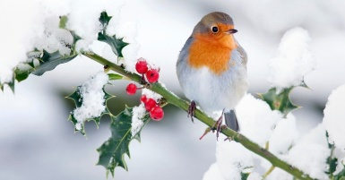
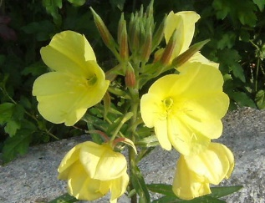
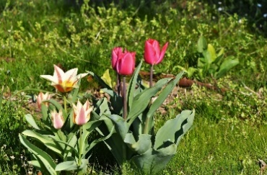
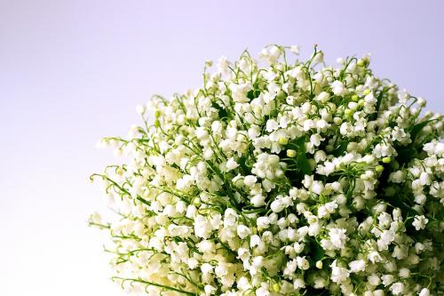
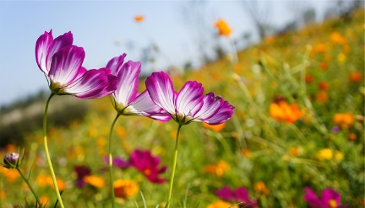
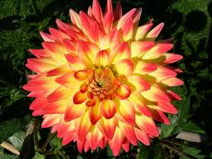
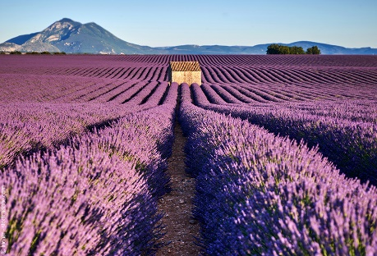
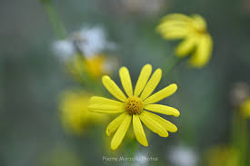

JANVIER |  |  |  |  |  |  |  | FEVRIER |  |  |  |  |  |  |  | MARS |  |  |  |  |  |  |  | AVRIL |  |  |  |  |  |  |  | MAI |  |  |  |  |  |  |  | JUIN |  |  |  |  |  |  |  | JUILLET |  |  |  |  |  |  |  | AOUT |  |  |  |  |  |  |  | SEPTEMBRE |  |  |  |  |  |  |  | OCTOBRE |  |  |  |  |  |  |  | NOVEMBRE |  |  |  |  |  |  |  | DECEMBRE
 |  |  | A | B | C |  | NOTES |  |  |  | A | B | C |  | NOTES |  |  |  | A | B | C |  | NOTES |  |  |  | A | B | C |  | NOTES |  |  |  | A | B | C |  | NOTES |  |  |  | A | B | C |  | NOTES |  |  |  | A | B | C |  | NOTES |  |  |  | A | B | C |  | NOTES |  |  |  | A | B | C |  | NOTES |  |  |  | A | B | C |  | NOTES |  |  |  | A | B | C |  |  |  |  |  | A | B | C
SAMEDI | 1 | JOUR DE L'AN |  |  |  |  |  | MARDI | 1 | ella |  |  |  |  |  | MARDI | 1 | aubin |  |  |  |  |  | VENDREDI | 1 | hugues |  |  |  |  |  | DIMANCHE | 1 | fête du travail |  |  |  |  |  | MERCREDI | 1 | LUNDI de pentecôte |  |  |  |  |  | VENDREDI | 1 | thierry |  |  |  |  |  | LUNDI | 1 | alphonse |  |  |  |  |  | JEUDI | 1 | gilles |  |  |  |  |  | VENDREDI | 1 | thérèse de l'ej |  |  |  |  |  | SAMEDI | 1 | toussaint |  |  |  |  | NOTES | LUNDI | 1 | florence |  |  |  |  | NOTES
DIMANCHE | 2 | basile |  |  |  |  |  | MERCREDI | 2 | présentation |  |  |  | 5 |  | MERCREDI | 2 | charles le b. |  |  |  | 9 |  | SAMEDI | 2 | sandrine |  |  |  |  |  | LUNDI | 2 | boris |  |  |  |  |  | JEUDI | 2 | blandine |  |  |  |  |  | SAMEDI | 2 | martinien |  |  |  |  |  | MARDI | 2 | julien eymard |  |  |  | 31 |  | VENDREDI | 2 | ingrid |  |  |  |  |  | SAMEDI | 2 | léger |  |  |  |  |  | DIMANCHE | 2 | défunts |  |  |  |  |  | MARDI | 2 | viviane |  |  |  | 49
LUNDI | 3 | geneviève |  |  |  | 1 |  | JEUDI | 3 | blaise |  |  |  |  |  | JEUDI | 3 | guénolé |  |  |  |  |  | DIMANCHE | 3 | richard |  |  |  |  |  | MARDI | 3 | philippe jacques |  |  |  | 18 |  | VENDREDI | 3 | kévin |  |  |  |  |  | DIMANCHE | 3 | thomas |  |  |  |  |  | MERCREDI | 3 | lydie |  |  |  |  |  | SAMEDI | 3 | grégoire |  |  |  |  |  | DIMANCHE | 3 | gérard |  |  |  |  |  | LUNDI | 3 | hubert |  |  |  |  |  | MERCREDI | 3 | françois-xavier
MARDI | 4 | odilon |  |  |  |  |  | VENDREDI | 4 | véronique |  |  |  |  |  | VENDREDI | 4 | casimir |  |  |  |  |  | LUNDI | 4 | isidore |  |  |  |  |  | MERCREDI | 4 | sylvain |  |  |  |  |  | SAMEDI | 4 | clotilde |  |  |  |  |  | LUNDI | 4 | florent |  |  |  |  |  | JEUDI | 4 | j_m vianney |  |  |  |  |  | DIMANCHE | 4 | rosalie |  |  |  |  |  | LUNDI | 4 | fête des gr-pères |  |  |  |  |  | MARDI | 4 | charles |  |  |  | 45 |  | JEUDI | 4 | barbara
MERCREDI | 5 | edouard |  |  |  |  |  | SAMEDI | 5 | agathe |  |  |  |  |  | SAMEDI | 5 | olive |  |  |  |  |  | MARDI | 5 | rameaux |  |  |  | 14 |  | JEUDI | 5 | judith |  |  |  |  |  | DIMANCHE | 5 | igor |  |  |  |  |  | MARDI | 5 | antoine |  |  |  | 27 |  | VENDREDI | 5 | abel |  |  |  |  |  | LUNDI | 5 | raïssa |  |  |  |  |  | MARDI | 5 | fleur |  |  |  | 40 |  | MERCREDI | 5 | sylvie |  |  |  |  |  | VENDREDI | 5 | gérald
JEUDI | 6 | epiphanie |  |  |  |  |  | DIMANCHE | 6 | gaston |  |  |  |  |  | DIMANCHE | 6 | colette |  |  |  |  |  | MERCREDI | 6 | marcellin |  |  |  |  |  | VENDREDI | 6 | prudence |  |  |  |  |  | LUNDI | 6 | norbert |  |  |  |  |  | MERCREDI | 6 | mariette |  |  |  |  |  | SAMEDI | 6 | transfiguration |  |  |  |  |  | MARDI | 6 | bertrand |  |  |  | 36 |  | MERCREDI | 6 | bruno |  |  |  |  |  | JEUDI | 6 | bertille |  |  |  |  |  | SAMEDI | 6 | nicolas
VENDREDI | 7 | raymond |  |  |  |  |  | LUNDI | 7 | eugénie |  |  |  |  |  | LUNDI | 7 | félicité |  |  |  |  |  | JEUDI | 7 | jb de la salle |  |  |  |  |  | SAMEDI | 7 | gisèle |  |  |  |  |  | MARDI | 7 | fête des mères |  |  |  | 23 |  | JEUDI | 7 | raoul |  |  |  |  |  | DIMANCHE | 7 | gaétan |  |  |  |  |  | MERCREDI | 7 | reine |  |  |  |  |  | JEUDI | 7 | serge |  |  |  |  |  | VENDREDI | 7 | carine |  |  |  |  |  | DIMANCHE | 7 | ambroise
SAMEDI | 8 | lucien |  |  |  |  |  | MARDI | 8 | jacqueline |  |  |  | 6 |  | MARDI | 8 | jean de dieu |  |  |  | 10 |  | VENDREDI | 8 | julie |  |  |  |  |  | DIMANCHE | 8 | victoire |  |  |  |  |  | MERCREDI | 8 | médard |  |  |  |  |  | VENDREDI | 8 | thibault |  |  |  |  |  | LUNDI | 8 | dominique |  |  |  |  |  | JEUDI | 8 | nativité de la vm |  |  |  |  |  | VENDREDI | 8 | pélagie |  |  |  |  |  | SAMEDI | 8 | geoffroy |  |  |  |  |  | LUNDI | 8 | imm conception
DIMANCHE | 9 | alix |  |  |  |  |  | MERCREDI | 9 | apolline |  |  |  |  |  | MERCREDI | 9 | françoise |  |  |  |  |  | SAMEDI | 9 | gauthier |  |  |  |  |  | LUNDI | 9 | pacôme |  |  |  |  |  | JEUDI | 9 | diane |  |  |  |  |  | SAMEDI | 9 | amandine |  |  |  |  |  | MARDI | 9 | amour |  |  |  | 32 |  | VENDREDI | 9 | alain |  |  |  |  |  | SAMEDI | 9 | denis |  |  |  |  |  | DIMANCHE | 9 | théodore |  |  |  |  |  | MARDI | 9 | pierre fourrier |  |  |  | 50
LUNDI | 10 | guillaume |  |  |  | 2 |  | JEUDI | 10 | arnaud |  |  |  |  |  | JEUDI | 10 | vivien |  |  |  |  |  | DIMANCHE | 10 | VENDREDI saint |  |  |  |  |  | MARDI | 10 | solange |  |  |  | 19 |  | VENDREDI | 10 | landry |  |  |  |  |  | DIMANCHE | 10 | ulrich |  |  |  |  |  | MERCREDI | 10 | laurent |  |  |  |  |  | SAMEDI | 10 | inès |  |  |  |  |  | DIMANCHE | 10 | ghislain |  |  |  |  |  | LUNDI | 10 | léon |  |  |  |  |  | MERCREDI | 10 | romaric
MARDI | 11 | paulin |  |  |  |  |  | VENDREDI | 11 | n-d. lourdes |  |  |  |  |  | VENDREDI | 11 | rosine |  |  |  |  |  | LUNDI | 11 | stanislas |  |  |  |  |  | MERCREDI | 11 | estelle |  |  |  |  |  | SAMEDI | 11 | fête dieu |  |  |  |  |  | LUNDI | 11 | benoît |  |  |  |  |  | JEUDI | 11 | claire |  |  |  |  |  | DIMANCHE | 11 | adèlphe |  |  |  |  |  | LUNDI | 11 | firmin |  |  |  |  |  | MARDI | 11 | armistice 1918 |  |  |  | 46 |  | JEUDI | 11 | daniel
MERCREDI | 12 | tatiana |  |  |  |  |  | SAMEDI | 12 | félix |  |  |  |  |  | SAMEDI | 12 | justine |  |  |  |  |  | MARDI | 12 | pâques |  |  |  | 15 |  | JEUDI | 12 | achille |  |  |  |  |  | DIMANCHE | 12 | guy |  |  |  |  |  | MARDI | 12 | olivier |  |  |  | 28 |  | VENDREDI | 12 | clarisse |  |  |  |  |  | LUNDI | 12 | apollinaire |  |  |  |  |  | MARDI | 12 | wilfried |  |  |  | 41 |  | MERCREDI | 12 | christian |  |  |  |  |  | VENDREDI | 12 | j-fr de chantal
JEUDI | 13 | yvette |  |  |  |  |  | DIMANCHE | 13 | béatrice |  |  |  |  |  | DIMANCHE | 13 | rodrigue |  |  |  |  |  | MERCREDI | 13 | l.pâques |  |  |  |  |  | VENDREDI | 13 | rolande |  |  |  |  |  | LUNDI | 13 | antoine de p. |  |  |  |  |  | MERCREDI | 13 | henri.joël |  |  |  |  |  | SAMEDI | 13 | hippolyte |  |  |  |  |  | MARDI | 13 | aimé |  |  |  | 37 |  | MERCREDI | 13 | géraud |  |  |  |  |  | JEUDI | 13 | brice |  |  |  |  |  | SAMEDI | 13 | lucie
VENDREDI | 14 | nina |  |  |  |  |  | LUNDI | 14 | cendres |  |  |  |  |  | LUNDI | 14 | mathilde |  |  |  |  |  | JEUDI | 14 | maxime |  |  |  |  |  | SAMEDI | 14 | mathias |  |  |  |  |  | MARDI | 14 | élisée |  |  |  | 24 |  | JEUDI | 14 | fête nationale |  |  |  |  |  | DIMANCHE | 14 | evrard |  |  |  |  |  | MERCREDI | 14 | croix glorieuse |  |  |  |  |  | JEUDI | 14 | juste |  |  |  |  |  | VENDREDI | 14 | sidoine |  |  |  |  |  | DIMANCHE | 14 | odile
SAMEDI | 15 | rémi |  |  |  |  |  | MARDI | 15 | claude |  |  |  | 7 |  | MARDI | 15 | louise |  |  |  | 11 |  | VENDREDI | 15 | paterne |  |  |  |  |  | DIMANCHE | 15 | denise |  |  |  |  |  | MERCREDI | 15 | germaine |  |  |  |  |  | VENDREDI | 15 | donald |  |  |  |  |  | LUNDI | 15 | assomption |  |  |  |  |  | JEUDI | 15 | roland |  |  |  |  |  | VENDREDI | 15 | thérès d'avila |  |  |  |  |  | SAMEDI | 15 | albert |  |  |  |  |  | LUNDI | 15 | ninon
DIMANCHE | 16 | marcel |  |  |  |  |  | MERCREDI | 16 | julienne |  |  |  |  |  | MERCREDI | 16 | bénédicte |  |  |  |  |  | SAMEDI | 16 | benoît joseph |  |  |  |  |  | LUNDI | 16 | honoré |  |  |  |  |  | JEUDI | 16 | j-fr régis |  |  |  |  |  | SAMEDI | 16 | nd du mt carmel |  |  |  |  |  | MARDI | 16 | armel |  |  |  | 33 |  | VENDREDI | 16 | édith |  |  |  |  |  | SAMEDI | 16 | edwige |  |  |  |  |  | DIMANCHE | 16 | marguerite |  |  |  |  |  | MARDI | 16 | alice |  |  |  | 51
LUNDI | 17 | roseline |  |  |  | 3 |  | JEUDI | 17 | alexis |  |  |  |  |  | JEUDI | 17 | patrice |  |  |  |  |  | DIMANCHE | 17 | anicet |  |  |  |  |  | MARDI | 17 | pascal |  |  |  | 20 |  | VENDREDI | 17 | hervé |  |  |  |  |  | DIMANCHE | 17 | charlotte |  |  |  |  |  | MERCREDI | 17 | hyacinthe |  |  |  |  |  | SAMEDI | 17 | renaud |  |  |  |  |  | DIMANCHE | 17 | baudouin |  |  |  |  |  | LUNDI | 17 | élisabeth |  |  |  |  |  | MERCREDI | 17 | gaël
MARDI | 18 | prisca |  |  |  |  |  | VENDREDI | 18 | bernadette |  |  |  |  |  | VENDREDI | 18 | cyrille |  |  |  |  |  | LUNDI | 18 | parfait |  |  |  |  |  | MERCREDI | 18 | eric |  |  |  |  |  | SAMEDI | 18 | léonce |  |  |  |  |  | LUNDI | 18 | frédéric |  |  |  |  |  | JEUDI | 18 | hélène |  |  |  |  |  | DIMANCHE | 18 | nadège |  |  |  |  |  | LUNDI | 18 | luc |  |  |  |  |  | MARDI | 18 | aude |  |  |  | 47 |  | JEUDI | 18 | gatien
MERCREDI | 19 | marius |  |  |  |  |  | SAMEDI | 19 | gabin |  |  |  |  |  | SAMEDI | 19 | joseph |  |  |  |  |  | MARDI | 19 | emma |  |  |  | 16 |  | JEUDI | 19 | yves |  |  |  |  |  | DIMANCHE | 19 | sacré cœur |  |  |  |  |  | MARDI | 19 | arsène |  |  |  | 29 |  | VENDREDI | 19 | jean-eudès |  |  |  |  |  | LUNDI | 19 | émilie |  |  |  |  |  | MARDI | 19 | rené |  |  |  | 42 |  | MERCREDI | 19 | tanguy |  |  |  |  |  | VENDREDI | 19 | urbain
JEUDI | 20 | sébastien |  |  |  |  |  | DIMANCHE | 20 | aimée |  |  |  |  |  | DIMANCHE | 20 | printemps |  |  |  |  |  | MERCREDI | 20 | odette |  |  |  |  |  | VENDREDI | 20 | bernardin |  |  |  |  |  | LUNDI | 20 | été |  |  |  |  |  | MERCREDI | 20 | marina |  |  |  |  |  | SAMEDI | 20 | bernard |  |  |  |  |  | MARDI | 20 | davy |  |  |  | 38 |  | MERCREDI | 20 | adeline |  |  |  |  |  | JEUDI | 20 | edmond |  |  |  |  |  | SAMEDI | 20 | théophile
VENDREDI | 21 | agnès |  |  |  |  |  | LUNDI | 21 | damien |  |  |  |  |  | LUNDI | 21 | clémence |  |  |  |  |  | JEUDI | 21 | anselme |  |  |  |  |  | SAMEDI | 21 | ascension |  |  |  |  |  | MARDI | 21 | fête des pères |  |  |  | 25 |  | JEUDI | 21 | victor |  |  |  |  |  | DIMANCHE | 21 | christophe |  |  |  |  |  | MERCREDI | 21 | matthieu |  |  |  |  |  | JEUDI | 21 | céline |  |  |  |  |  | VENDREDI | 21 | près de la vm |  |  |  |  |  | DIMANCHE | 21 | hiver
SAMEDI | 22 | vincent |  |  |  |  |  | MARDI | 22 | isabelle |  |  |  | 8 |  | MARDI | 22 | léa |  |  |  | 12 |  | VENDREDI | 22 | alexandre |  |  |  |  |  | DIMANCHE | 22 | émilie |  |  |  |  |  | MERCREDI | 22 | alban |  |  |  |  |  | VENDREDI | 22 | m_madeleine |  |  |  |  |  | LUNDI | 22 | fabrice |  |  |  |  |  | JEUDI | 22 | automne |  |  |  |  |  | VENDREDI | 22 | élodie |  |  |  |  |  | SAMEDI | 22 | christ roi |  |  |  |  |  | LUNDI | 22 | fr-xavière
DIMANCHE | 23 | barnard |  |  |  |  |  | MERCREDI | 23 | lazare |  |  |  |  |  | MERCREDI | 23 | victorien |  |  |  |  |  | SAMEDI | 23 | georges |  |  |  |  |  | LUNDI | 23 | didier |  |  |  |  |  | JEUDI | 23 | audrey |  |  |  |  |  | SAMEDI | 23 | brigitte |  |  |  |  |  | MARDI | 23 | rose de lima |  |  |  | 34 |  | VENDREDI | 23 | constant |  |  |  |  |  | SAMEDI | 23 | jean de cap. |  |  |  |  |  | DIMANCHE | 23 | clément |  |  |  |  |  | MARDI | 23 | armand |  |  |  | 52
LUNDI | 24 | fr. de sales |  |  |  | 4 |  | JEUDI | 24 | modeste |  |  |  |  |  | JEUDI | 24 | cat. De suède |  |  |  |  |  | DIMANCHE | 24 | fidèle |  |  |  |  |  | MARDI | 24 | donatien |  |  |  | 21 |  | VENDREDI | 24 | jean-baptiste |  |  |  |  |  | DIMANCHE | 24 | christine |  |  |  |  |  | MERCREDI | 24 | barthélémy |  |  |  |  |  | SAMEDI | 24 | thècle |  |  |  |  |  | DIMANCHE | 24 | florentin |  |  |  |  |  | LUNDI | 24 | flora |  |  |  |  |  | MERCREDI | 24 | adèle
MARDI | 25 | conv. S paul |  |  |  |  |  | VENDREDI | 25 | MARDI gras |  |  |  |  |  | VENDREDI | 25 | rameaux |  |  |  |  |  | LUNDI | 25 | marcellin |  |  |  |  |  | MERCREDI | 25 | sylvain |  |  |  |  |  | SAMEDI | 25 | prosper |  |  |  |  |  | LUNDI | 25 | jacques le maj. |  |  |  |  |  | JEUDI | 25 | louis |  |  |  |  |  | DIMANCHE | 25 | hermann |  |  |  |  |  | LUNDI | 25 | crépin |  |  |  |  |  | MARDI | 25 | catherine |  |  |  | 48 |  | JEUDI | 25 | noël
MERCREDI | 26 | paul |  |  |  |  |  | SAMEDI | 26 | nestor |  |  |  |  |  | SAMEDI | 26 | larissa |  |  |  |  |  | MARDI | 26 | jour du souvenir |  |  |  | 17 |  | JEUDI | 26 | béranger |  |  |  |  |  | DIMANCHE | 26 | anthelme |  |  |  |  |  | MARDI | 26 | anne.joachim |  |  |  | 30 |  | VENDREDI | 26 | natacha |  |  |  |  |  | LUNDI | 26 | côme.damien |  |  |  |  |  | MARDI | 26 | dimitri |  |  |  | 43 |  | MERCREDI | 26 | delphine |  |  |  |  |  | VENDREDI | 26 | étienne
JEUDI | 27 | angèle |  |  |  |  |  | DIMANCHE | 27 | honorine |  |  |  |  |  | DIMANCHE | 27 | habib |  |  |  |  |  | MERCREDI | 27 | zita |  |  |  |  |  | VENDREDI | 27 | augustin |  |  |  |  |  | LUNDI | 27 | fernand |  |  |  |  |  | MERCREDI | 27 | nathalie |  |  |  |  |  | SAMEDI | 27 | monique |  |  |  |  |  | MARDI | 27 | vincent de paul |  |  |  | 39 |  | MERCREDI | 27 | émeline |  |  |  |  |  | JEUDI | 27 | séverin |  |  |  |  |  | SAMEDI | 27 | sainte famille
VENDREDI | 28 | th. D'aquin |  |  |  |  |  | LUNDI | 28 | romain |  |  |  |  |  | LUNDI | 28 | gontran |  |  |  |  |  | JEUDI | 28 | valérie |  |  |  |  |  | SAMEDI | 28 | germain |  |  |  |  |  | MARDI | 28 | irénée |  |  |  | 26 |  | JEUDI | 28 | samson |  |  |  |  |  | DIMANCHE | 28 | augustin |  |  |  |  |  | MERCREDI | 28 | venceslas |  |  |  |  |  | JEUDI | 28 | simon.jude |  |  |  |  |  | VENDREDI | 28 | jacques de la m |  |  |  |  |  | DIMANCHE | 28 | innocents
...

